対応内容
202607月_リオープンの対応について

【調査対応内容】
③リオープン_マニュアル.xlsx
では、基幹システムと財務会計システムリオープンについて記載されている
2026/04月に実施したところ、基幹システムの月次更新処理内で簡易原価計算処理が行われていたため基幹データが変わってしまった
※本来は財務会計の仕訳データが漏れていただけなので、財務会計システムのみのやり直しを実施したかった

1.基幹月次更新で簡易原価計算が実施される事でどんな更新が行われているか
2.実際の運用方法を整理する

【調査対応】

基幹システムの[22. 経理月次更新]の機能内容を調査する
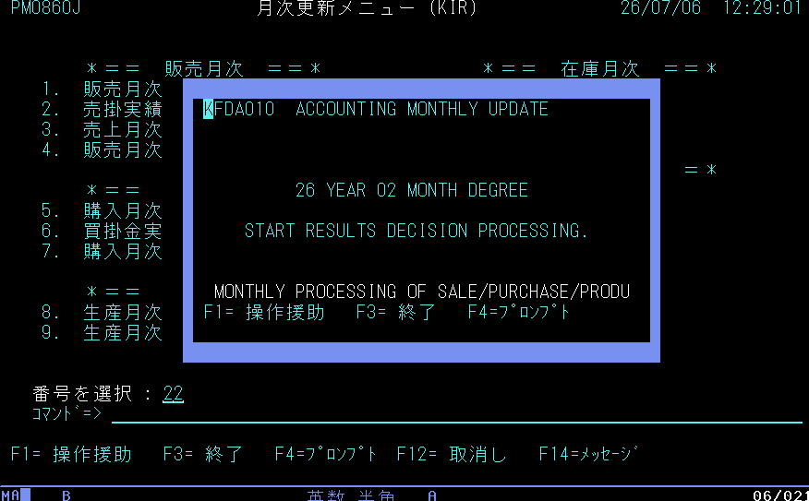

起動されるファンクションは：KFDA010 経理月次更新指示
調査詳細は[KFDA010]のシートを参照

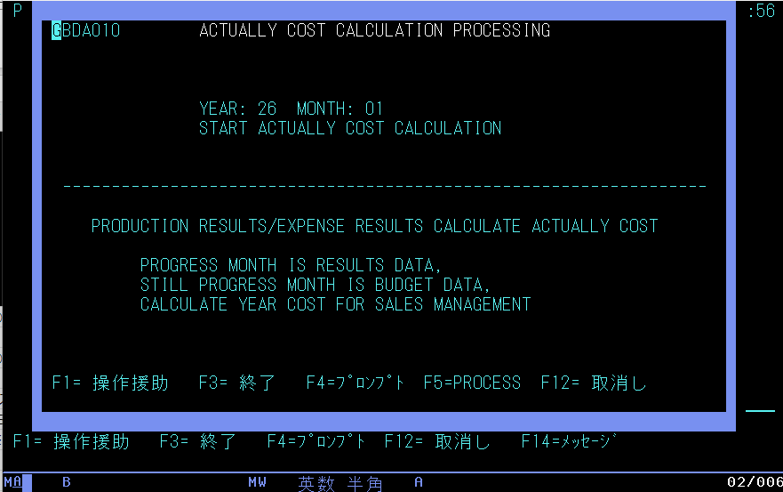

■調査対応の結果
売上実績や購入実績、生産実績の変更（追加・修正・削除）が必要な場合には、基幹システムの月次戻し処理が必要で、手順通りの実施が必要である
今回のような、仕訳の追加変更のみで問題なければ財務会計のみの月次戻しを行い、仕訳修正を実施
財務会計の月次締め更新を進めるのみで問題ない。

2026/07/06～07/22まで調査の実施。弊社内検討を含め7時間を使用。

リオープンマニュアル
○ | リオープン

 | ■ | 背景
 |  | 期末会計監査において、過去月の伝票修正が必要になった場合に、リオープン(月次戻し)の依頼あり。
 |  | すべて経理部に作業していただくこと

 | ■ | SSからの依頼例
 |  | 依頼をサイボウズで受領すること

 | ■ | AS400における月次更新手順
 |  | ＜基幹システム＞
 |  |  | ・ | 「ACCO」でログイン → 「99.JAPANESE」 → 「30.経理業務メニュー」 → 「20.月次更新メニュー」を開く
 |  |  |  | ※ | パスワードは以下の資料を参照
 |  |  |  |  | \\10.0.0.203\本社\情報システム部\情シス2\02. システム構築\AS400\★アカウント\SS用ログインID.xlsx
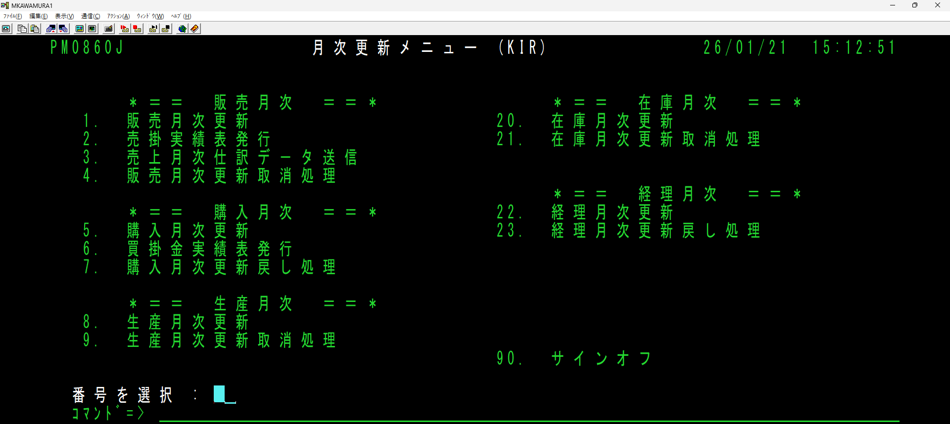

 |  |  |  | 以下の順序で月次更新作業を行う
 |  |  |  | ① | 【販売】 「1.販売月次更新」 → 「2.売掛実績表発行」 → 「3.売上月次仕訳データ送信」 |  |  |  |  |  |  |  |  |  |  |  |  |  |  |  |  | ※ | 月次更新で売上仕訳が作成
 |  |  |  | ② | 【購入】 「5.購入月次更新」 → 「6.買掛金実績表発行」 |  |  |  |  |  |  |  |  |  |  |  |  |  |  |  |  | ※ | 月次更新で購入仕訳が作成
 |  |  |  | ③ | 【生産】 「8.生産月次更新」
 |  |  |  | ④ | 【在庫】 「20.在庫月次更新」
 |  |  |  | ⑤ | 【経理】 「22.経理月次更新」

 |  |  | ・ | 「ACCO」でログイン → 「99.JAPANESE」 → 「30.経理業務メニュー」 → 「22.実際原価管理メニュー」を開く
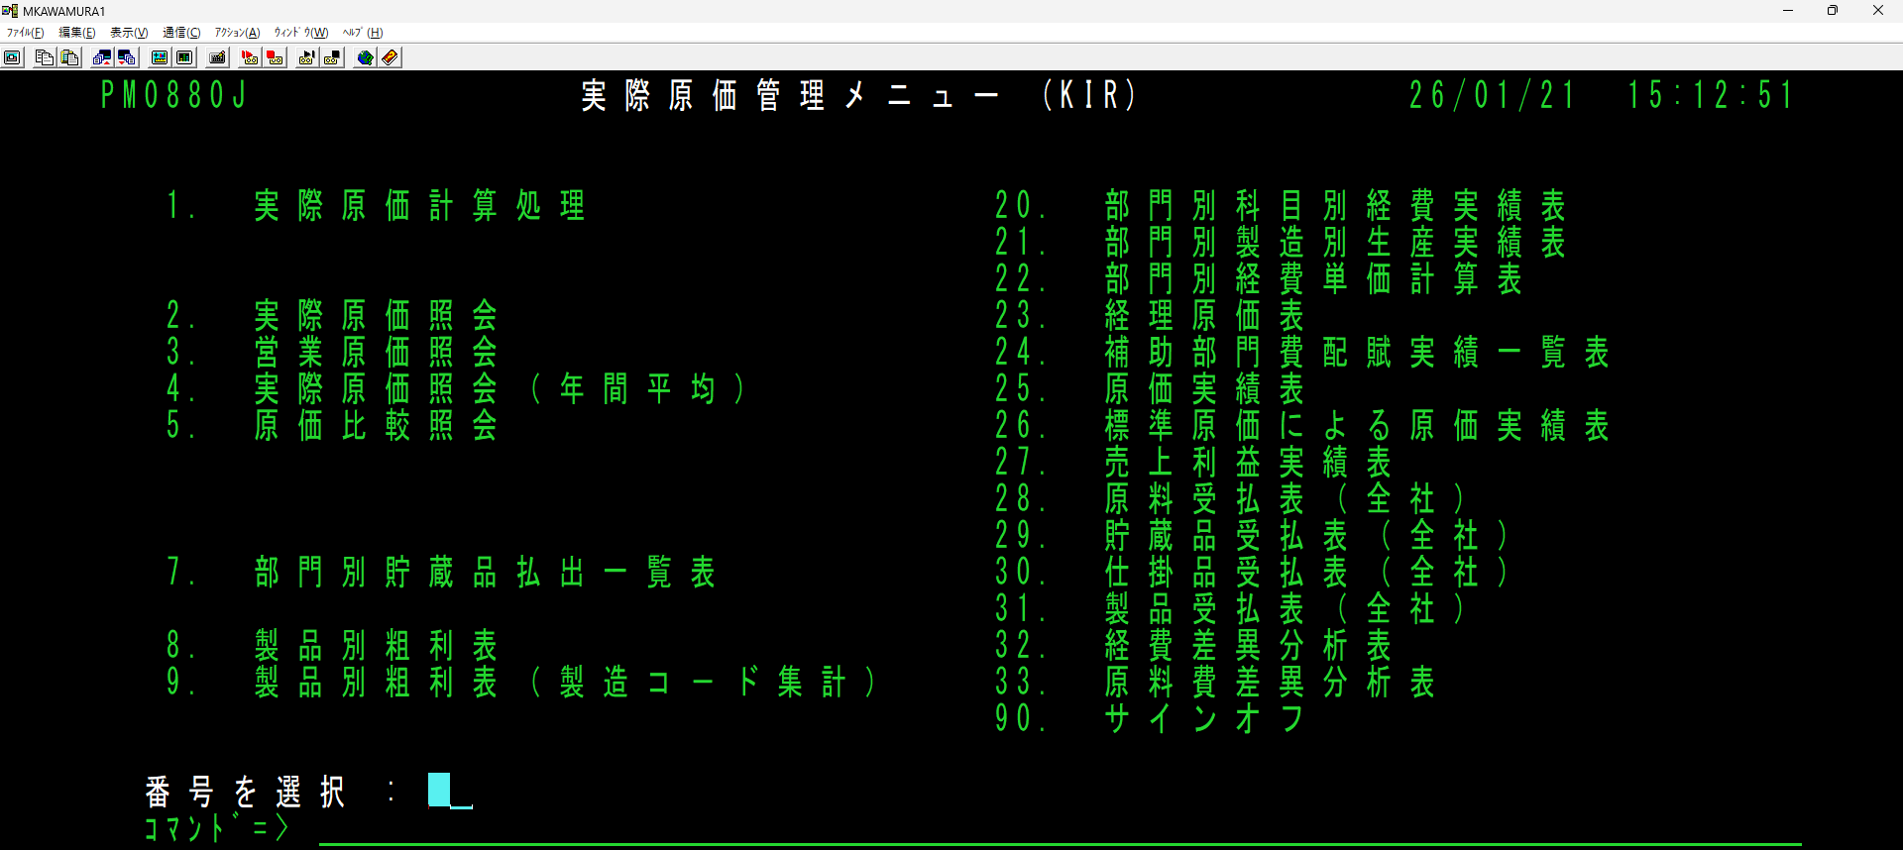

 |  |  |  | ⑥ | 【実際原価】 「1.実際原価計算処理」
 |  |  |  |  | ※ | 「経理月次更新」の中で「簡易原価計算」が実行されているため、⑤のあとは⑥を必ず実行すること
 |  |  |  | ⑦ | 各種帳票を出力

 |  | ＜会計システム＞
 |  |  | ・ | 「SSZIM」でログイン → 「2.月次処理」を開く
 |  |  |  | ※ | パスワードは以下の資料を参照
 |  |  |  |  | \\10.0.0.203\本社\情報システム部\情シス2\02. システム構築\AS400\★アカウント\SS用ログインID.xlsx
 |  |  |  |  | [補足] 会計システムは、基幹システムと異なり、ログイン後に「担当者入力」が必要となる。

 |  |  |  |  |  |  |  |  |  |  |  |  |  |  |  |  |  |  |  |  |  |  | 会社 | ： | 777
 |  |  |  |  |  |  |  |  |  |  |  |  |  |  |  |  |  |  |  |  |  |  | 担当者 | ： | 111
 |  |  |  |  |  |  |  |  |  |  |  |  |  |  |  |  |  |  |  |  |  |  | パスワード | ： | 1512

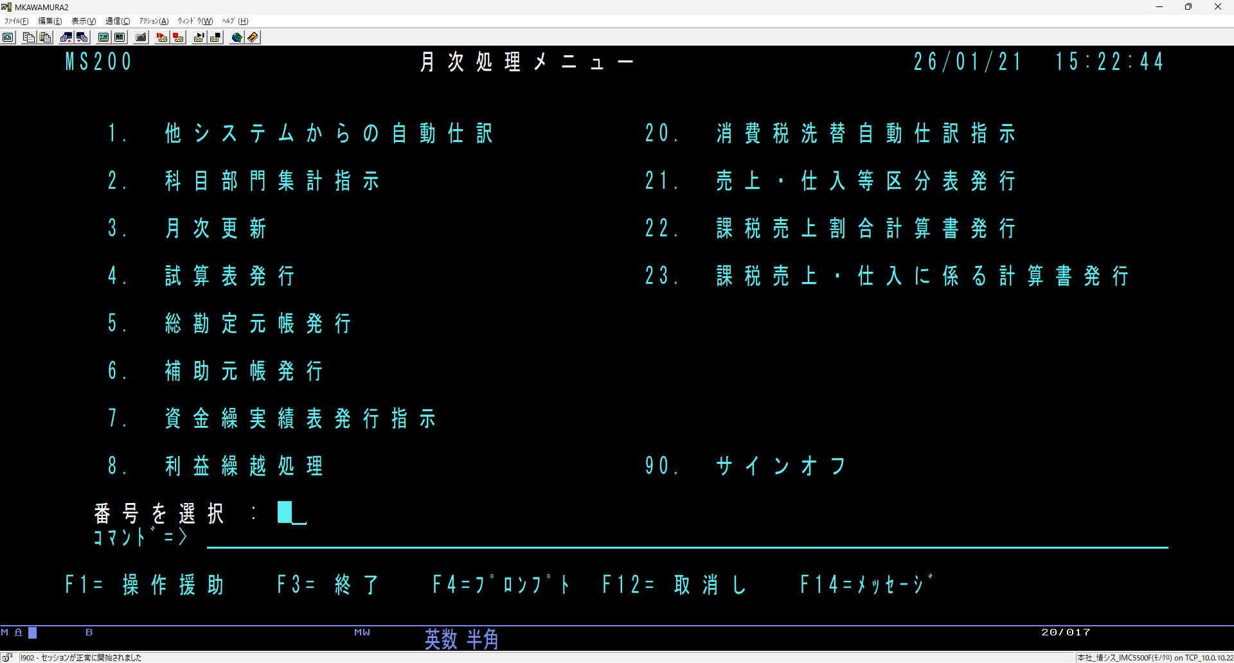

 |  |  |  | 以下の順序で月次更新作業を行う
 |  |  |  | ⑧ | 「1.他システムからの自動仕訳」 |  |  |  |  | ※ | ①②の自動仕訳が会計システムに取り込みされる
 |  |  |  | ⑨ | 「2.科目部門集計指示」
 |  |  |  | ⑩ | 試算表など各種帳票を出力
 |  |  |  | ⑪ | 【財務】 「3.月次更新」

 | ■ | 月次更新取消手順
 |  | ＜基幹システム＞
 |  |  | ・ | 「ACCO」でログイン → 「99.JAPANESE」 → 「30.経理業務メニュー」 → 「20.月次更新メニュー」を開く
 |  |  |  | ※ | パスワードは以下の資料を参照
 |  |  |  |  | \\10.0.0.203\本社\情報システム部\情シス2\02. システム構築\AS400\★アカウント\SS用ログインID.xlsx

 |  |  |  | 以下の順序で月次更新作業を行う |  |  |  |  |  |  |  |  |  |  |  |  |  |  |  | 例）2か月戻す場合
 |  |  |  | ① | 【経理】 「23.経理月次更新戻し処理」 |  |  |  |  |  |  | ※ | 各月次を戻す前に必ず実行 |  |  |  |  |  |  |  | 23. 経理月次更新戻し処理
 |  |  |  | ② | 該当するデータの月次更新を取り消す |  |  |  |  |  |  |  |  |  |  |  |  |  |  |  | ↓
 |  |  |  |  | 【在庫】 「21.在庫月次更新取消処理」 |  |  |  |  |  |  |  |  |  |  |  |  |  |  |  | 21.在庫月次更新取消処理
 |  |  |  |  | 【生産】 「9.生産月次更新取消処理」 |  |  |  |  |  |  |  |  |  |  |  |  |  |  |  | ↓
 |  |  |  |  | 【購入】 「7.購入月次更新戻し処理」 |  |  |  |  |  |  |  |  |  |  |  |  |  |  |  | 23. 経理月次更新戻し処理
 |  |  |  |  | 【販売】 「4.販売月次更新取消処理」 |  |  |  |  |  |  |  |  |  |  |  |  |  |  |  | ↓
 |  |  |  |  |  |  |  |  |  |  |  |  |  |  |  |  |  |  |  |  | 21.在庫月次更新取消処理
 |  |  |  |  |  |  |  |  |  |  |  |  |  |  |  |  |  |  |  |  | の順番で行う
 |  |  |  |  |  |  |  |  |  |  |  |  |  |  |  |  |  |  |  |  | (まとめて経理を2か月戻さないように)
 |  |  |  | 注意！
 |  |  |  | ・ | 販売、購入の月次更新を取消した場合は、仕訳データを必ず画面から削除すること。
 |  |  |  |  | ※ | 修正後の月次更新で基幹から財務に仕訳データが流れ、2重計上されてしまうため
 |  |  |  |  |  | 【仕訳削除方法】
 |  |  |  |  |  |  | 仕訳データ 「項目名：仕訳入力方法」
 |  |  |  |  |  |  | ・ | 区分：O （販売→仕訳） ※売りは1明細にまとめられる
 |  |  |  |  |  |  | ・ | 区分：P （購入→仕訳） ※買いは購入単位で明細が分かれる

 |  | ＜会計システム＞
 |  |  | ・ | 会計システムは、基幹システムのように取消機能が存在しないため、「管理マスタ」のマスタメンテンスで修正する
 |  |  | ・ | 「SSZIM」でログイン → 「23.システム管理マスタ保守」 → 「1.管理マスタ照会」を開く
 |  |  |  | ※ | パスワードは以下の資料を参照
 |  |  |  |  | \\10.0.0.203\本社\情報システム部\情シス2\02. システム構築\AS400\★アカウント\SS用ログインID.xlsx

 |  |  |  | 「会社」に 777 を入力して、Ctrlキーを押下

 |  |  |  | 該当行の「OP」欄に 2 (変更) を入力して、Ctrlキーを押下

 |  |  |  | 「処理年度」「処理年月」を修正して、F5キーを押下
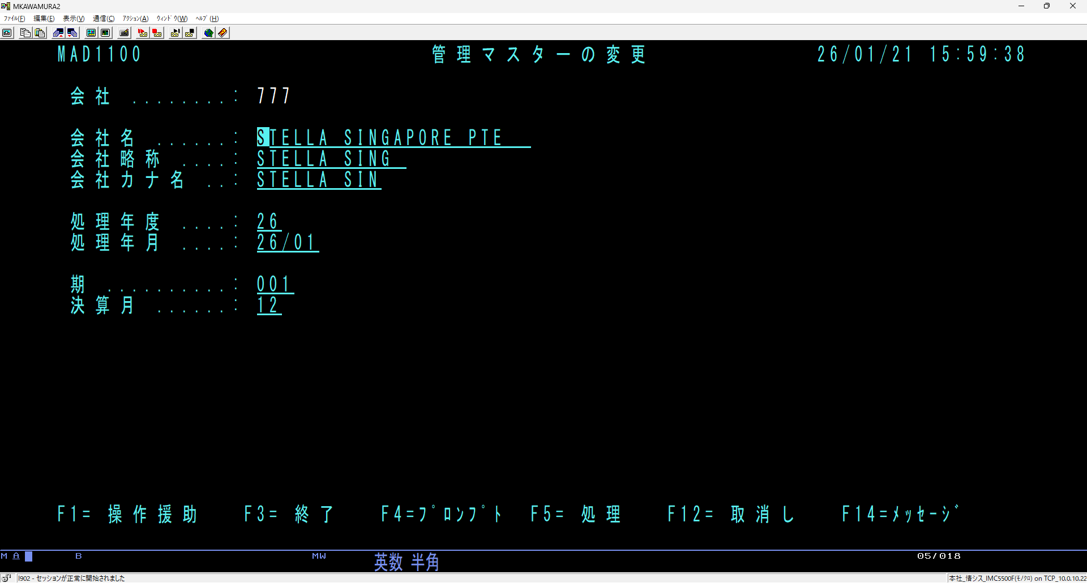

 | ■ | SSからの依頼例を元に対応した実績
 |  | 依頼内容 |  |  | ： | SSZIM・・・12月まで、年次戻し
 |  |  |  |  |  | ACCO・・・経理、在庫、生産 12月まで

 |  | 【戻し前】 |  |  |  |  |  |  |  |  |  |  | 【対応後】
 |  |  | 分類 |  |  | 処理年月 |  |  | 処理年度 |  |  |  |  | 処理年月 |  |  | 処理年度
 |  |  | 販売 |  |  | 2025年03月 |  |  |  |  |  |  |  | 2025年03月
 |  |  | 購入 |  |  | 2025年03月 |  |  |  |  |  |  |  | 2025年03月
 |  |  | 生産 |  |  | 2025年03月 |  |  |  |  |  |  |  | 2024年12月
 |  |  | 在庫 |  |  | 2025年03月 |  |  |  |  |  |  |  | 2024年12月
 |  |  | 経理 |  |  | 2025年03月 |  |  |  |  |  |  |  | 2024年12月
 |  |  | 財務 |  |  | 2025年03月 |  |  | 2025年度 |  |  |  |  | 2024年12月 |  |  | 2024年度

 |  | ＜手順＞
 |  |  | ＜基幹システム＞ |  |  |  |  |  |  |  |  |  |  |  | ＜会計システム＞
 |  |  |  | 2025年2月 |  |  |  | 【経理】 「23.経理月次更新戻し処理」 |  |  |  |  |  |  |  | 管理マスタメンテンスにて
 |  |  |  | 2025年2月 |  |  |  | 【在庫】 「21.在庫月次更新取消処理」 |  |  |  |  |  |  |  | 処理年度 |  | ： | 25 |  | → |  | 24
 |  |  |  | 2025年2月 |  |  |  | 【生産】 「9.生産月次更新取消処理」 |  |  |  |  |  |  |  | 処理年月 |  | ： | 25/03 |  | → |  | 24/12
 |  |  |  | 2025年1月 |  |  |  | 【経理】 「23.経理月次更新戻し処理」
 |  |  |  | 2025年1月 |  |  |  | 【在庫】 「21.在庫月次更新取消処理」
 |  |  |  | 2025年1月 |  |  |  | 【生産】 「9.生産月次更新取消処理」
 |  |  |  | 2024年12月 |  |  |  | 【経理】 「23.経理月次更新戻し処理」
 |  |  |  | 2024年12月 |  |  |  | 【在庫】 「21.在庫月次更新取消処理」
 |  |  |  | 2024年12月 |  |  |  | 【生産】 「9.生産月次更新取消処理」

